11월12일 주말스터디
22년 11월 12일 스터디
수업 참가인원 : 현희/예종/가율/병창/소연

1. 객체지향 언어 특징 정리
1 | 추상화 | : | 공통적인 속성과 기능을 정의한것

2 | 캡슐화 | : | 객체 내부의 속성이나 행위를 외부에서 직접 접근할 수 없게 하는 것이다
 |  |  | 은닉화는 캡슐화를 통해 얻어지는 실제 구현 내용 일부를 외부에 감추는 효과를 말한다
 |  |  | 접근제어자로는 public / protected / default / private가 있다
 |  |  | public : 접근 제한 없음
 |  |  | protected : 동일한 패키지 내에 존재하거나 파생 클래스에서만 접근 가능하다
 |  |  | default : 아무런 접근제어자 명시가 안되어있다면 default이며 동일한 패키지 내에서만 접근 가능하다
 |  |  | private : 자기 자신의 클래스 내에서만 접근 가능하다

 |  |  | 구분 |  | public | protected | default | private
 |  |  | 동일 클래스 |  | O | O | O | O
 |  |  | 같은 패키지 |  | O | O | O | X
 |  |  | 다른 패키지/서브 클래스 |  | O | O | X | X
 |  |  | 관계없음 |  | O | X | X | X

3 | 다형성 | : | 하나의 객체나 메서드가 여러가지 다른 형태를 가질 수 있는 것을 의미한다

4 | 상속 | : | 한 클래스가 다른 클래스의 특정(필드와 메서드)를 물려받아 새로운 클래스를 생성하는 것을 뜻합니다
 |  |  | 키워드는 extends 를 이용하여 부모 클래스의 특성을 자식 클래스가 물려받아 사용하는 것

2. DTO와 DAO의 의미
1 | DTO | : | Data Transfer Object
 |  |  | VO라고도 표현한다
 |  |  | 계층간 데이터 교환을 위한 Java Beans이다
 |  |  | 데이터베이스 레코드의 데이터를 매핑하기 위한 데이터 객체를 말하며 data에 접근을 위한 getter와 setter만 가지고 있다
 |  |  | 데이터베이스에서 데이터를 얻어 서버나 컨트롤러등으로 내보낼때 사용하는 객체라 생각하면 된다

2 | DAO | : | 데이터베이스의 접근하기 위한 객체이며 접근을 하기 위한 절차를 뜻한다
 |  |  | 사용자는 필요한 데이터를 DAO에게 요청하고 DAO는 필요한 정보를 구현한 객체를 사용자에게 편리하게 사용할 수 있도록 반환한다
 |  |  | Connection을 사용하여 데이터베이스에 접근한다

3. 드라이버란
1 | JDBC | : | 자바 언어에서 같은 코드로 다양한 데이터베이스를 다룰 수 있도록 하는 JAVA API이다. 일종의 라이브러리 라고 한다
 |  |  | 인터페이스 및 클래스들로 이루어져 있으며 데이터연결 , sql문 생성, 데이터베이스에 대한 sql문 실행, 결과 레코들을 수행하거나
 |  |  | 사용할 수 있도록 한다

2 | 드라이버 | : | 같은 코드여도 다른 데이터베이스에 대해 작동할 수 있는 이유는 각 DBMS를 위한 JDBC 드라이버가 준비 되어있다
 |  |  | 각각의 DBMS에 맞는 프로토콜로 변환하여 실행될 수 있도록 한다

4. JVM 구조
1 | 정의 | : | Java Virtual Machine 으로 자바의 가상 머신이다
 |  |  | 자바 프로그램 실행 환경을 만들어주는 소프트웨어라고 보면 된다.
 |  |  | 자바 코드를 컴파일하여 class 바이트 코드로 만들면 이 코드가 자바 가상 머신 환경에서 실행한다

2 | 구조 | : | JVM메모리 영역은 보통 Runtime Data Areas라고 부른다
 |  |  | 해당 메모리 영역은 자바 애플리케이션을 실행 할 때 데이터들을 적재하는 영역이다
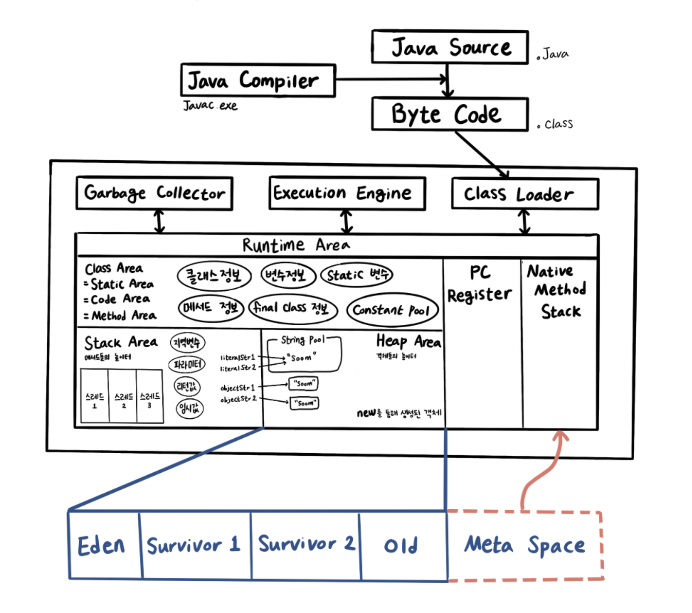

 |  |  | 모든 스레드가 공유하는 영역 : Class Area , Heap Area
 |  |  | 각각의 스레드 마다 생성되고 공유되지 않는 영역 : Stack Area , PC Register , Natice Method Stack

3 | Class | : | Class Area라고도 부르며 Code Area, Method Area, Static Area라고도 부른다
 |  |  | 클래스 멤버 변수의 이름, 데이터 타입, 접근 제어자 정보와 같은 각종 필드 정보와 메서드 정보, 데이터 타입 정보, filnal class 등
 |  |  | 이 생성되고 적재되는 영역이다
 |  |  | JVM이 동작해서 클래스가 생성될때 생성된다

4 | Heap | : | Heap Area
 |  |  | new 키워드로 생성된 객체와 배열이 생성되는 영역이며 주기적으로 GC가 제거하는 영역입니다
 |  |  | 참조 타입의 실제값이나 주소값을 갖고있는 영역, 자바 8 버전 부터는 , static변수도 Heap에 저장된다고 합니다
 |  |  | 런타임 시 할당된다

5 | Stack | : | Stack Area
 |  |  | 지역변수나 파라미터, 리턴값, 연산에 사용되는 임시값, 원시타입 값 등이 생성되며 적재되는 영역입니다
 |  |  | 메서드를 호출할 때 마다 개별적으로 Stack이 생성되고 종료시 영역에서 해제된다
 |  |  | 컴파일 타임 시 할당된다

6 | 런타임 | : | 컴파일 이후 실제로 프로그램이 실행되는 때

7 | 컴파일 타임 | : | 소스코드가 기계어로 변환되어 실행 가능한 프로그램이 되는 과정

8 | PC Register | : | 스레드가 생성 될 때 마다 생성되며 현재 스레드가 실행되는 부분의 주소와 명령을 저장하는 영역
 |  |  | 하나의 메서드 코드를 JVM의 스레드라고 하며 스레드가 실행되면 이 메서드가 실행된다
 |  |  | 실행중인 스레드의 메서드가 네이티브메서드면 바이트 코드의 명령어가 없기 때문에 레지스터가 비어있거나 정의되지 않으며
 |  |  | 이를 통해 스레드를 돌아가면서 수행할 수 있게 한다

5. 오라클 접속 후 쿼리를 진행시키는 절차
1 | 절차설명 | : | 1. 드라이버 로드, 1번만 실행되며 되며 적당한 위치에 적용해야한다
 |  |  | 2. 커넥션 자원 얻기 , 커넥션 얻기
 |  |  | DB의 자원을 얻어오는 것이며 자원을 너무 많이 할당하면 시스템에 부하가오기 때문에 얻어온 자원은 반드시 반납해야한다
 |  |  | idle Time 이 길어지면 비효율적이다
 |  |  | 데이터를 전송 하기 전까지가 커넥션 이고 커넥션이 완료되면 그다음 데이터가 전송되는 것 이다
 |  |  | 3 쿼리 만들기
 |  |  | 4. 쿼리 매핑
 |  |  | 5. 쿼리 전송
 |  |  | 6. 결과값 리턴 후 처리
 |  |  | 7. 자원 반납

6. 객체와 참조 주소
1 | 참조 | : | Reference는 프로그램이 메모리나 다른 저장 공간에서 특정 변수의 값이나 레코드에 접근할 수 있도록 하는 것이다.

2 | 객체참조 | : | Object Reference(객체 참조)는 클래스로 만든 객체의 주소 또는 참조 값에 해당하며 기존 데이터 변수와 다르다.
 |  |  | 객체 변수 선언 후 메모리를 생성(new 키워드)를 해줘야 완전한 객체가 된다
 |  |  | 실제값의 주소를 가진 참조값을 Heap영역에 할당받게 된다.

7. 메서드의 정의와 호출
1 | 정의 | : | 클래스 내부에 존재하는 영역이며 특정 기능을 코드로 묶어서 나타내는 것 이다.
 |  |  | 특정 기능을 수행하기 위한 코드들의 집합체이다.
 |  |  | 접근제어자 리턴타입 메서드명(매개변수), 메서드 기능 코드 작성 , 리턴값 여부에 따른 리턴 작성 이다
 |  |  | 리턴값은 1개이다

2 | 호출 | : | 정의한 메서드를 사용하는 것 이다
 |  |  | 정의는 단순히 동작에 대한 처리과정을 기술한것 이며 사용을 하는 것을 호출이라고 한다
 |  |  | 메서드명(매개변수가 있다면 인자를작성) 하는 방법으로 진행한다
 |  |  | 리턴타입에 따라 리턴값을 담을 변수나 처리할 코드를 사용해야한다

8. 메서드의 정의
1 | 문법 | : | (접근제어자) (static여부) (반환 타입 자료형) 메서드명 (매개변수자료형 매개변수1, 매개변수 자료형 매개변수2,…) {
 |  |  |  | 처리될 기능 정의 코드 영역

 |  |  |  | return 키워드
 |  |  |  | (리턴값 여부는 반환타입 자료형이 void경우 반환값이 존재하지 않기 때문에 return 키워드를 사용하지 않는다)
 |  |  |  | (리턴값은 1개만 존재한다)
 |  |  | }

9. 메서드 호출 시 생각해야 할 것
1 | 고려사항 | : | 메서드를 사용하는 목적과, 해당 메서드의 반환값 사용 여부를 고려해야한다
 |  |  | 메서드의 접근 권한 , 외부와 상호 작용이 필요한 것만 public으로 접근을 열어주고 그게 아니라면 적절한 접근 제어자를 사용해야한다

10. 스레드의 의미
1 | 의미 | : | 스레드는 한 프로세스 내에서 동작되는 여러 실행의 흐름이다. 프로세스 내의 주소 공간이나 자원들(메모리 영역)과 같은 프로세스 내에
 |  |  | 스레드끼리 공유하며 실행된다, 같은 프로세스안에 여러 스레드들은 같은 heap공간을 공유한다

2 | Java Thread | : | 일반적인 스레드와 차이가 별로 없지만 JVM이 자바에선 운영체제의 역할을 한다,
 |  |  | 자바엔 프로세스가 존재하지 않고 스레드만 존재하며 자바 스레드는 JVM에 의해 스케줄되는 실행 단위 코드 블럭이다
 |  |  | 또는 프로그램 제어 흐름이라고도 한다
 |  |  | 프로그램 코드를 한줄에 실행 하는 것이 스레드의 역할이며 곧 프로그램을 실행하는 주체이다
 |  |  | 스레드를 보통 가벼운 프로세스라고도 표현한다

11. CRUD 쿼리문
1 | CRUD란 | : | Create, Read, Update, Delete를 간단히 CRUD라고 칭한다

2 | CREATE | : | CREATE TABLE 테이블명 ( 컬럼명 타입 제약조건 );

3 | INSERT | : | INSERT INTO 테이블명 VALUES (값1, 값2, 값3..);

4 | SELECT | : | SELECT 컬럼명 FROM 테이블명;
 |  |  | SELECT * FROM 테이블명;
 |  |  | 컬럼을 몇개만 선택해서 가져오려면 컬럼명을 서술하면 된다.

5 | UPDATE | : | UPDATE 테이블명 SET 컬럼명 = '바꿀내용' WHERE '컬럼명' = '조건';

6 | DELETE | : | DELETE FROM 컬럼명 WHERE 컬럼명 = '조건';

12. 기본키와 외래키
1 | 기본키 | : | PRIMARY KEY
 |  |  | 테이블당 하나만 가질 수 있는 키로 데이터 중복이 불가하다 / 단 하나의 고유 키 이다
 |  |  | NULL을 허용하지 않는다 / 데이터 무결성을 위해 쓰인다

2 | 외래키 | : | FOREIGN KEY
 |  |  | 외부 테이블을 참조 시킬때 해당 키를 컬럼에 지정하여 외부 테이블의 컬럼과 연결한다
 |  |  | 참조해야하는 케이블의 컬럼은 PK(기본키) 또는 UNIQUE로 지정되야 한다
 |  |  | 부모 테이블에 없는 값은 자식 테이블에 추가 할 수 없다. 즉 부모테이블에 있는 값만 자식 테이블이 가질 수 있다
 |  |  | 또한 외래키로 묶인 부모 테이블 컬럼 또는 값은 자식 테이블에서 참조하고 있으므로 마음대로 삭제 할 수 없다
 |  |  | 만약 삭제를 원할 시 ON DELETE CASCADE , ON DELETE SET NULL 이라는 조건을 추가로 덧붙혀준다
 |  |  | ON DELETE CASCADE : 부모 테이블 값을 삭제하면 자식 테이블의 값도 연동하여 삭제 된다
 |  |  | ON DELETE SET NULL : 부모 테이블 값을 삭제하면 자식 테이블 값이 NULL로 바뀐다

3 | 고유키,유일키 | : | UNIQUE
 |  |  | 기본키와 비슷하며 해당 키를 가진 컬럼은 중복 데이터를 값으로 가질 수 없다
 |  |  | NULL을 허용한다
 |  |  | 하나의 테이블에 다수의 UNIQUE KEY를 허용한다

4 | 체크 | : | CHECK
 |  |  | 입력되는 값이 CHECK를 통해 미리 선언한 조건에 맞지 않으면 오류를 반환하며 특정 값이나 범위를 지정해주면
 |  |  | 해당 입력 값이 맞는지 확인한다

5 | NOT NULL | : | 해당 컬럼에 NULL값을 허용하지 않는 키다.
 |  |  | NULL뿐만 아니라 공백문자열도 허용하지 않는다

13. 조인
1 | 정의 |  | 1개 이상의 테이블을 하나의 논리적인 테이블로 합치는 것 이며 역 정규화 하는 것 이다
 |  |  | 테이블 중복을 최소화 하기 위해 진행한 정규화 테이블에서 필요한 컬럼만 다시 합치는 작업이다

2 | 종류 | : | INNSER JOIN , LEFT JOIN, RIGHT JOIN, FULL OUTER JOIN이 있다
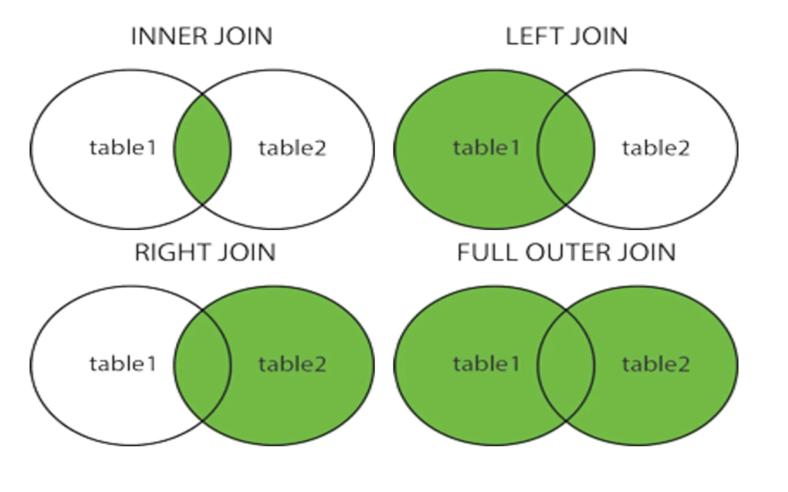

 |  |  | INNER JOIN : 테이블간 서로 연관된 속성으로 합치는 것
 |  |  | OUTER JOIN : 테이블간 매칭되는 데이터와 매칭되지 않는 데이터를 모두 확인한다
 |  |  | FULL JOIN : 모든 테이블을 그냥 합친것

14. 시퀀스
1 | 정의 | : | 연속적으로 번호를 남겨주는 기능이며 기본키 미 지정 시 삽입 생성은 가능하나 무결성이나 유일성에 문제가 있다
 |  |  | 무결성이나 유일성에 문제 해결을 위해 기본 키로 지정하는 것이 좋다
 |  |  | 시퀀스는 다른 테이블에 종속되지 않고 개별적이다

2 | 사용법 | : | CREATE SEQUENCE 스키마명 시퀀스명
 |  |  | INCREMENT BY -> 증가값 , 1로 선언하면 1씩 증가
 |  |  | START WITH -> 시작값 , 1로 선언하면 1부터 시작
 |  |  | MINVALUE -> 최소값
 |  |  | MAXVALUE -> 최대값
 |  |  | CYCLE -> 시퀀스의 최대값에 도달시 최소값부터 다시 시작함, 반복안할시 NOCYCLE
 |  |  | CACHE -> 캐시를 사용하여 미리 값을 할당해놓아 속도가 빠르며 동시 사용자가 많을 경우 유리하다, 미사용시 NOCACHE
 |  |  | ORDER -> 요청 순서로 값을 생성하며 발생 순서를 보장하지만 조금의시스템 부하가 있을 수 있음, 사용안할 시 NOORDER

